상품제안서
티앤커피 304스텐텀블러(차망필터포함)380ml | 상품코드: S23860

 |  |  |  |  |  |  | 02-713-8555 | www.synergygift.co.kr
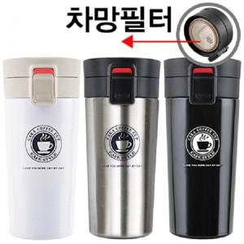

【상세/제작정보】 | ★ 최고급 스텐리스스틸 304 ! ★ 차망필터가 추가된 제품입니다. ★ 보온력이 매우 우수합니다.

【인쇄/포장옵션】 | 실크, 레이저 / 포장지포장

【공급단가】 | 수량 | 100~ | 300~ | 500~ | 1,000~ | 3,000~
*VAT별도 | 단가 | 6,880원 | 6,630원 | 6,370원 | 6,120원 | 5,960원

【상품 URL】 | https://www.synergygift.co.kr:443/src/goods_detail.php?gdno=23860

